Sheet1
产科早孕关爱门诊物资采购清单

序号 | 品名 | 规格 | 数量 | 单位 | 金额（元） | 图片 | 需求 | 备注
1 | 办公椅 | 办公椅 | 6 | 把 | 800 | 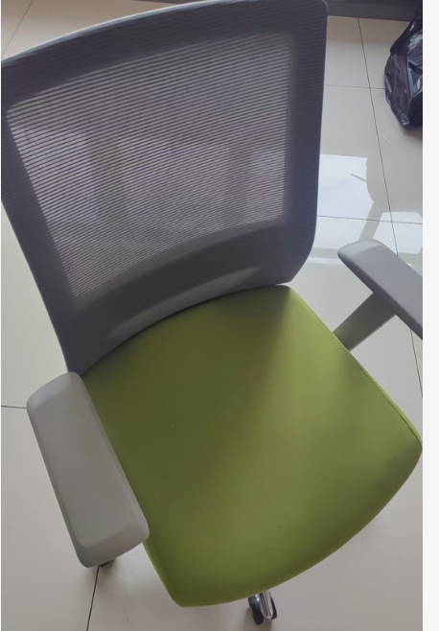
2 | 办公椅 | 黑色办公椅 | 6 | 把 | 800 | 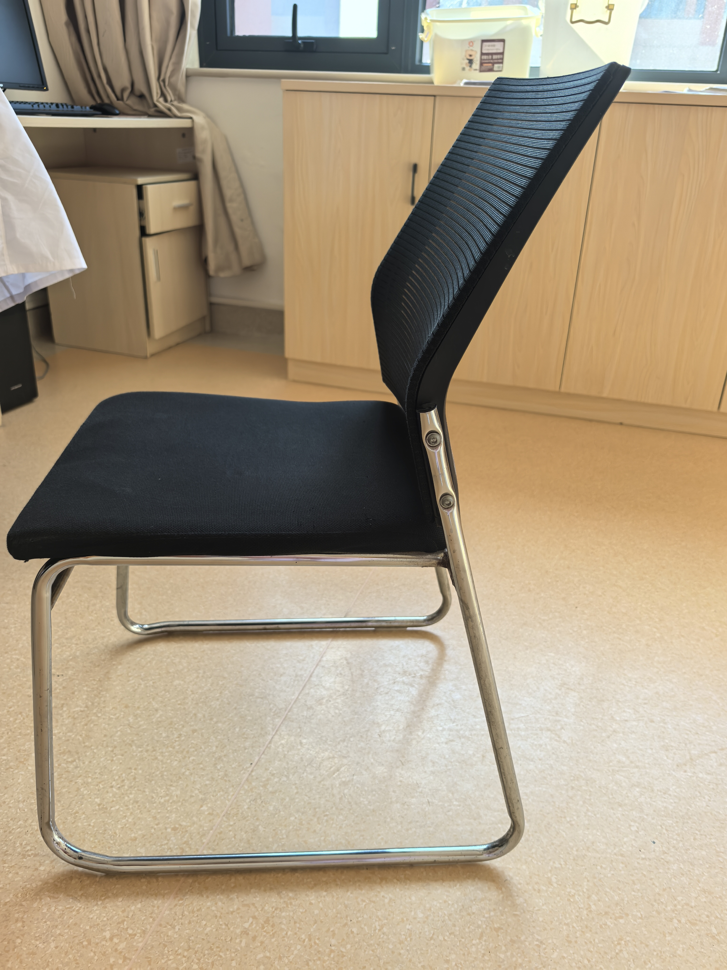 |  | 不带轮子（黑色）
3 | 宣教沙发1组 | 1人位2个、2人位1个 | 1 | 组 | 2000 | 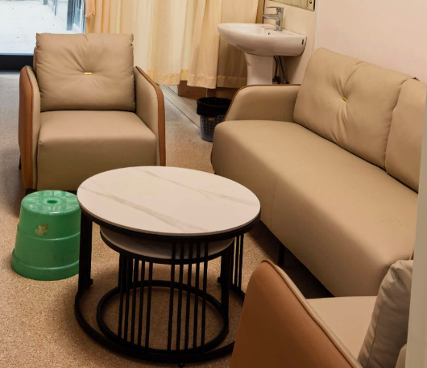 |  | 根据科室要求定制
4 | 投影仪带幕布 | 100寸 | 2 | 套 | 7000 |  |  | 根据科室要求购买
5 | 可移动电视 | 80寸 | 1 | 台 | 8000 | 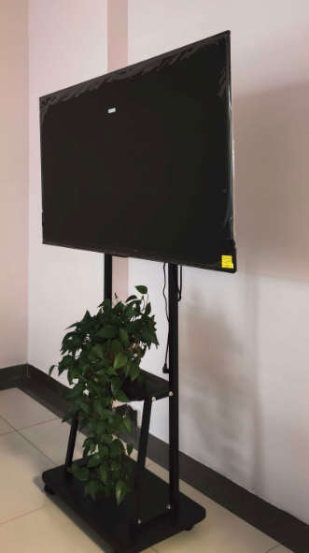 |  | 根据科室要求购买
6 | 音响 | 移动式便携可推拉 | 1 | 台 | 600 | 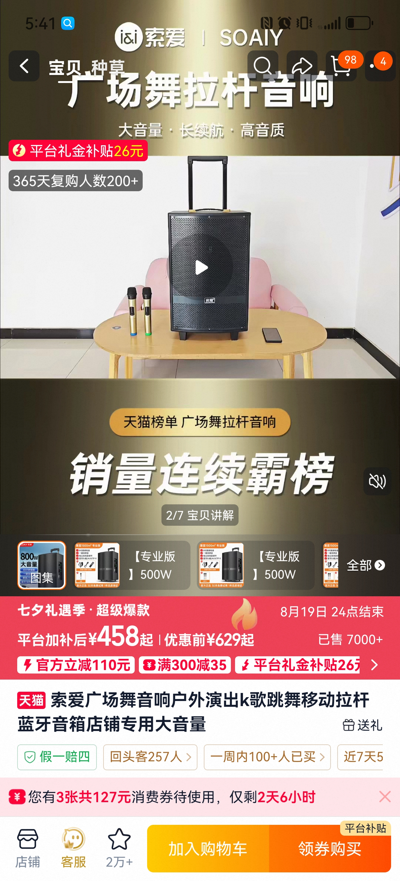 |  | 根据科室要求购买
7 | 公区就诊椅 | 舒适性单人沙发 | 6 | 个 | 3000 |  |  | 根据科室要求定制
合计： |  |  |  |  | 22200元

